異常処置
（様式）AFC20220720
異常処置報告書 |  |  |  |  |  |  |  |  | 旭化成ファインケム（株）
 |  |  |  | 確認 | 確認 | 許可 |  |  | 作成
'23.04.22
件名 | ATBCアセチル化留去タンク移送配管ピンホール |  |  |  |  | 課長 | 係長 | 職長 | 上杉 2023.4.22
発生日時 | 2023-04-21 | 工程 | ATBC
発見者 | 上杉 | 応援者 | 吉本、津島、安藤、浅井（研）、上杉
異常内容 |  | 原因（推定） |  | 対応
・2023/4/21（金） 13：30 ・該当機器： ZT-37移送配管（エステル化留去タンク） ZT-37（エステル化留去タンク下部にある移送配管より液漏れを発見した。 （発見前までの経過情報） ①4/20（木）19：00 ～ 4/21（金）0：20までZT-37移送ラインを使用している。 ②このときは液漏れを発見できていない。 ③液漏れ発生時は、ZT-37移送ラインの使用をしていない。 |  | ・ZT-37移送配管の溶接部分が割れトルエンが漏れたと推定している。 ・外観調査からは、溶接部分3箇所から液漏れしているように見えるとの設技見解でする。 ・よって、溶接部分の老朽化と推定している。 |  | 1）応急対応
 |  |  |  | ・液漏れ発見後、職長に連絡を実施。近くを通行していた安藤さんに応援を依頼した。 ・係長、職長指示の元ピンホールしている箇所の確認を実施。 ・指示事項 ①保護具着用（ガスマスク（有機溶剤用）、保護メガネ、前掛け、保護手袋、安全帯着用） ②保温材を取り外し ③漏れ箇所付近をウエスでふき取り、漏れ箇所の確認 2）今後の対応 4/21 打合せ会議を行い、今後の計画確認 ※打合せ会議議事録と今後の計画は別紙参照 ①工事依頼書作成。 ②工事日程調整(設備部依頼)。 ③非定常作業計画書作成及び承認後実施。 ・ 工事養生「留去液移送ライン洗浄」 ・ 工事養生「断熱材取り外し」 ・ 原料受入対応「ブタノール抜き出し」7,000L ④生産計画、原料受入、産廃払い出し計画見直し。 ⑤関係者へ連絡(営業、品管)。必要に応じてデリバリー調整。 ※配管設置年月1985年建設当初と思われる。溶接面からアーク溶接の可能性あり。

 | (20230424中島コメント） ・この配管の設置年月と使用条件を追記して下さい。 今回の漏洩については、化学設備であり、設備内（防液提内）の漏洩発見であり、設備からの流出はないとので、事故報告をしません。 但し、消防法に関しては、補修工事を実施しますので、変更管理などの報告対応は、継続して進めて下さい。（設備予算外申請、消防許可後に工事すること） 一方で、配管周りに多数の配管があり、今後保全する際を考慮して、配管改造（フランジ追加など）を計画している情報を確認しました。原因が不明な状態です。また、数十年使用した配管だと聞いています。しっかり、設計して変更管理を進めて下さい。 この配管が割れる現象については、珍しいことなので、しっかり原因調査をお願いします。 １）流出物の素性：回収トルエン（トルエン単独だと引火点4℃です、また水への溶解はありません。なので、どのような組成が流出したかを把握しておく必要があります。） ２）設備使用条件：温度昇温高温の繰り返し頻度、使用温度、保温仕様、圧力など。 ３）漏れた箇所調査：配管エルボ部分 （SUS304配管は、溶接部分にカーボンが蓄積して、塩素イオンで粒界割れを起こします。） （今回の配管は長さ４ｍですので、熱伸縮により亀裂がエルボ部分に集中したとも推測されます。繰り返し応力割れ（縞状痕調査）なのか、解析をお願いします。） 一方で、周辺の塩素イオン要因を調べて下さい、単に海水（潮）由来なのか？、エピクロやクロロホルムやトリクロルエチレンやＮａＣＬなど塩素化合物を取り扱っていないか？

EFS
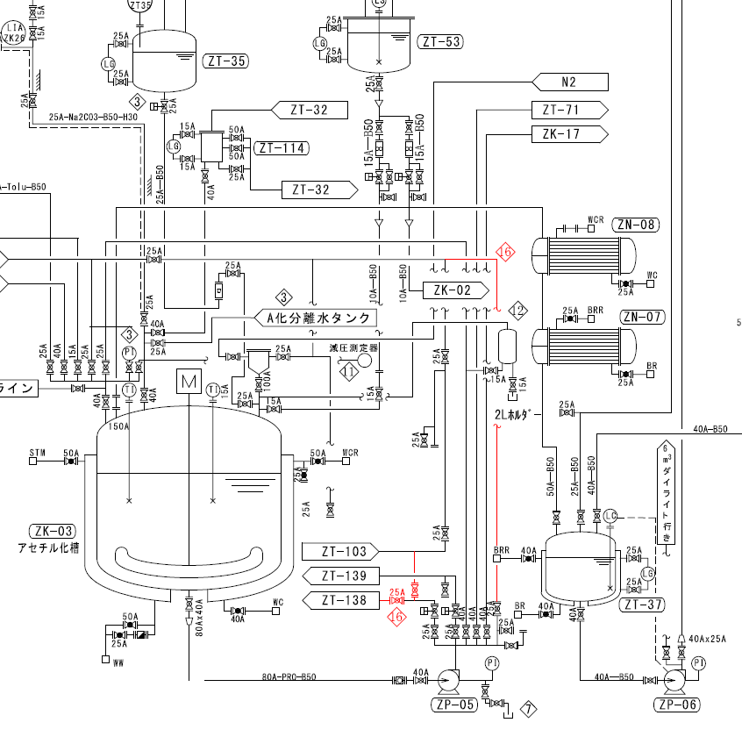

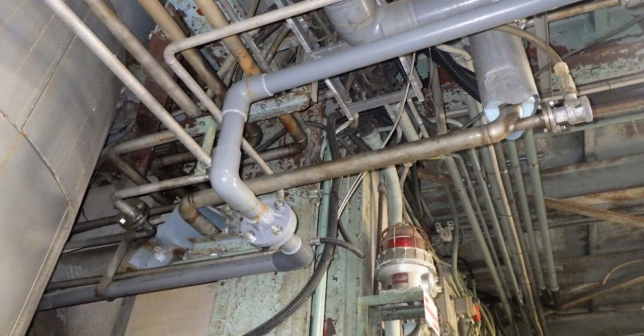

漏洩配管

ブロックフロー
 | 硫 酸 |  | 回収BuOH |  | Na2CO3 |  | 濾 水 |  |  | 濾 水

pH
測定
 |  |  |  |  |  | pH | 8.3
クエン酸 |  | 仕込み |  | 反 応 |  | 中 和 |  | 分 離 |  | 水 洗 |  | BuOH回収

トルエン
n-BuOH

比重測定
 |  |  |  |  |  |  |  |  | 分離水 |  |  | 排 水
 |  |  |  |  | E化回収トルエンは、工程分析とは別に品証GrでGC管理を行う。
 |  |  |  |  |  |  |  |  |  |  | 濃 縮

 |  | 濾 水 |  | 24%-NaOH |  |  |  | 濾 水 |  | 硫 酸

pH
測定
 |  |  |  | pH | 8.2
 |  | 洗 浄 |  | 中 和 |  | 分 離 |  | 酢酸抽出 |  | 反 応

 |  | 排 水 |  |  | 酢酸層 |  | トルエン |  |  | 無水酢酸

 | 濃 縮 |  | 留去液移送ラインより漏れ確認
 |  |  |  |  |  |  |  |  | 排 水

 |  |  |  |  |  |  |  | 精 留 |  | 酢ブチ回収 |  | 50%酢酸

残ﾄﾙｴﾝ
GC
活性炭
漏れ
活性炭
漏れ
 |  | ドレン水 |  | 活性炭 |  |  |  |  | 酢ブチ
 |  |  | Temp.
 |  |  | 82.5 ℃
 |  | 低沸留去 |  | 脱 色 |  | 一次濾過 |  | 二次濾過 |  | A T B C
 |  |  | 残トルエン量が外れた場合、GC評価をベースに工程バックするかBLEND処理を行うか判断する。

 |  | 排 水 |  |  |  | 廃活性炭

今後の計画ver2
計画
(赤字)実績
(今後の計画)
項目 | 内容 | 担当 | 2023-04-21 | 2023-04-22 | 2023-04-23 | 2023-04-24 | 2023-04-25 | 2023-04-26 | 2023-04-27 | 2023-04-28 | 2023-04-29 | 2023-04-30 | 2023-05-01 | 2023-05-02 | 2023-05-03 | 2023-05-04 | 2023-05-05 | 2023-05-06 | 2023-05-07 | 2023-05-08 | 2023-05-09 | 2023-05-10 | 2023-05-11 | 2023-05-12 | 2023-05-13 | 2023-05-14
 |  |  | 金 | 土 | 日 | 月 | 火 | 水 | 木 | 金 | 土 | 日 | 月 | 火 | 水 | 木 | 金 | 土 | 日 | 月 | 火 | 水 | 木 | 金 | 土 | 日
消防対応 | 変更許可申請。 | 設備 環安 |  |  |  |  | ★消防申請 | ★消防検査 | ★許可 | ★着工 |  |  |  |  |  |  |  |  |  | ★竣工日 | ★完成検査
設備稟議申請 | 費用が200K\超えとなるため予算外にて申請要。 | 浅井 |  |  |  | ★準備 |  |  | ★稟申、承認
工事 | 「A化槽留去液移送ラインピンホール配管更新」 ※消防許可申請のため工事計画は別途確認。 ※4/24着工は製造課非定常にて断熱取り外し確認後とする(取り外し対象：タンク下部、ポンプサクションL配管※腐食が激しく漏洩リスクがある箇所)。 | 設備 製造
工程進捗 | 「１．工程の状況」今後の予定を進める。 | 現場 | ★ | ★工程停止 |  |  |  |  |  |  |  |  |  |  |  |  |  |  |  |  |  |  | ★工程再開
非定常作業計画書作成 | ①工事養生「留去液移送ライン洗浄」 休転養生にて運用したA化槽洗浄非定常は漏れている配管を使用するため再提出が必要。 | 現場
 | ②工事養生「断熱材取り外し」 腐食が激しい漏洩リスクがある箇所は自班取り外し。 | 現場
 | ③原料受入対応「ブタノール抜き出し」7,000L 4/25原料受入調整ができない為、抜き出しにて対応する。 ※休転時に運用した非定常の日付期限切れ再提出。 ※抜き出し品の処理は別途非定常作成し計画する。 | 現場 |  |  |  | ★4/24非定常承認。
工事依頼書作成 | 「A化槽留去液移送ラインピンホール配管更新」 | 吉田
非定常作業実施 | ①工事養生「留去液移送ライン洗浄」 | 現場
 | ②工事養生「断熱材取り外し」 | 現場
 | ③原料受入対応「ブタノール抜き出し」 | 現場 |  |  |  | ★ドラム抜き出し完了。

簡易工程表
《ＡＴＢＣ工程 トルエン配管更新》

 | 4月 |  |  |  |  |  |  | 5月
 | 24 | 25 | 26 | 27 | 28 | 29 | 30 | 1 | 2 | 3 | 4 | 5 | 6 | 7 | 8 | 9 | 10 | 11 | 12 | 13 | 14 | 15 | 16 | 17 | 18
 | 月 | 火 | 水 | 木 | 金 | 土 | 日 | 月 | 火 | 水 | 木 | 金 | 土 | 日 | 月 | 火 | 水 | 木 | 金 | 土 | 日 | 月 | 火 | 水 | 木
変更許可申請

変更前立入検査

許可

足場仮設

断熱解体

配管寸法測定・更新

完成検査申請

完成立入検査

許可

製造課引渡し

断熱復旧

足場解体

概略施工図

ZT-37
ZP-06
LI
TI
ZT-37
ZP-06
LI
TI
【変更前】
【変更後】
50A SUS304
5K-25A
50A SUS304

※既設配管ルートでは狭所の為、フランジ設置が困難なことから、
配管ルート変更し、更新計画する。

見積金額
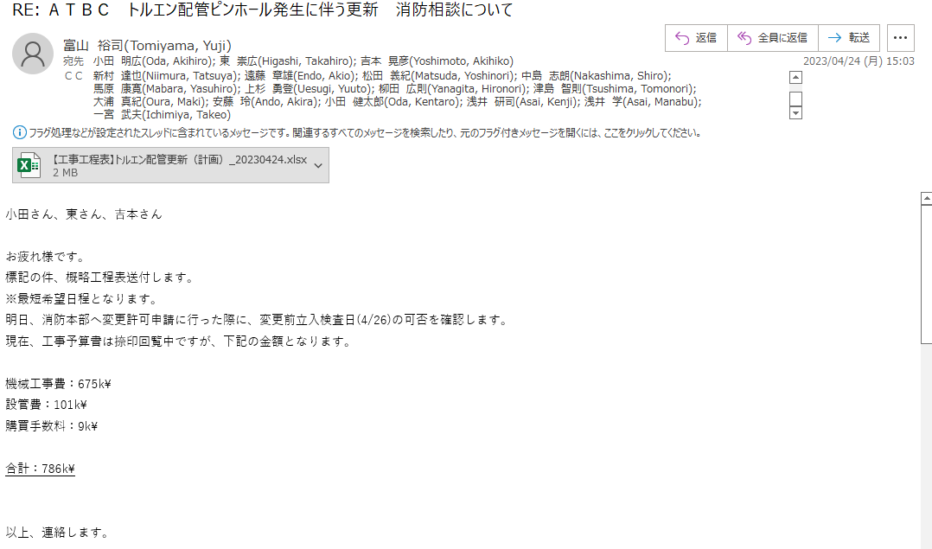

フロー図 写真
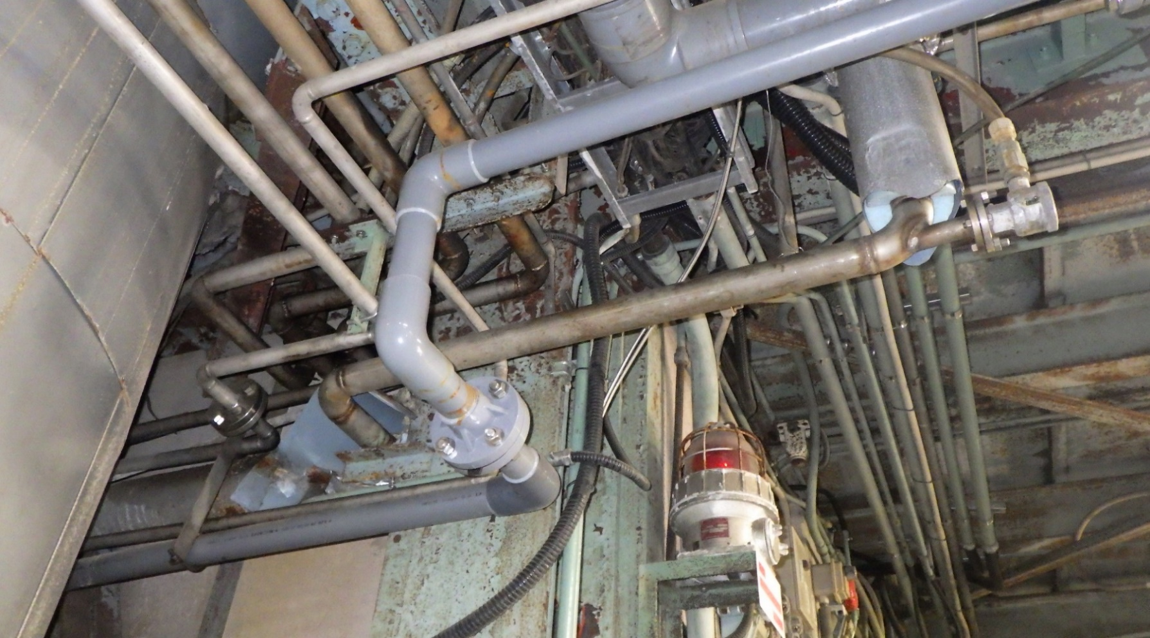

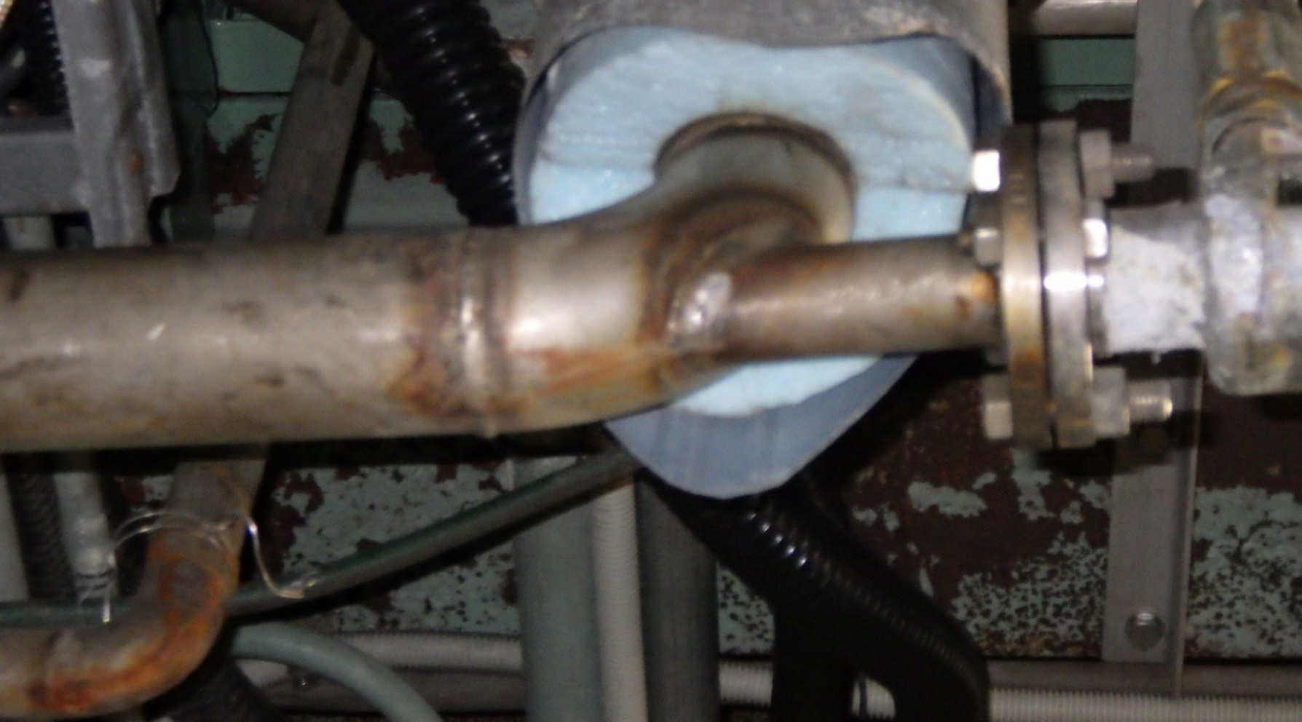

溶接面より漏れ

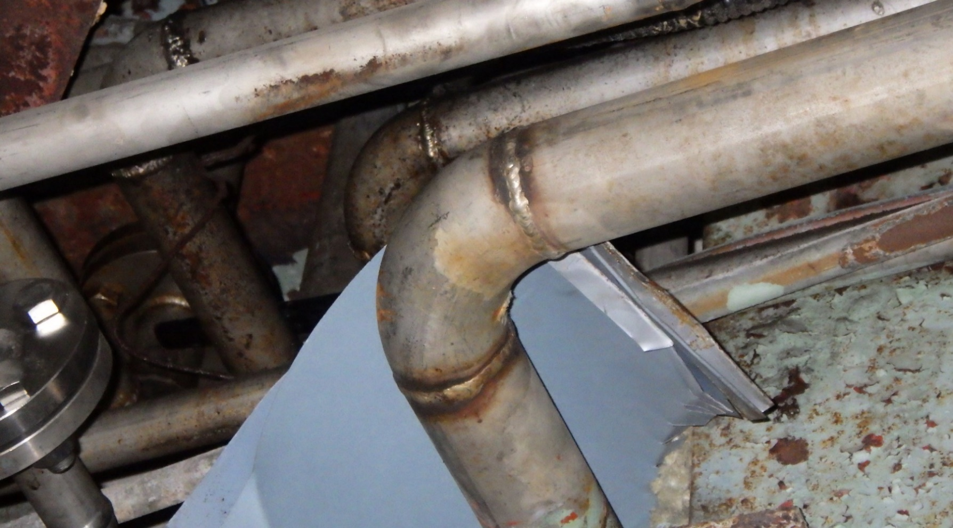

ピンホール発生箇所

消防スケジュール
